Sheet1
Công ty TNHH Chăn Nuôi Phú An
Đ/c: Tân Phước, Đồng Tháp
SĐT: 0277.143.721
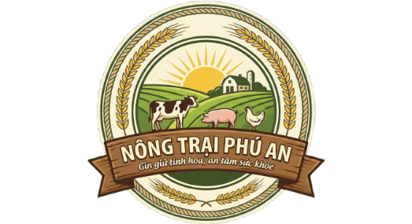

PHIẾU XUẤT VẬT NUÔI
Số phiếu: |  |  | Ngày lập:
Khách hàng: |  |  | Số điện thoại:
Địa chỉ:

STT | Mã vật nuôi | Tên vật nuôi | Khối lượng xuất | Thành tiền

 |  | Người lập phiếu | Người nhận | Giám đốc

